Locatie Stappegoor
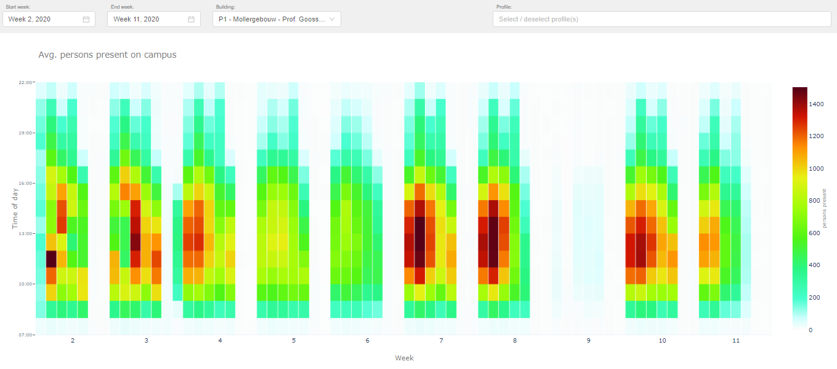
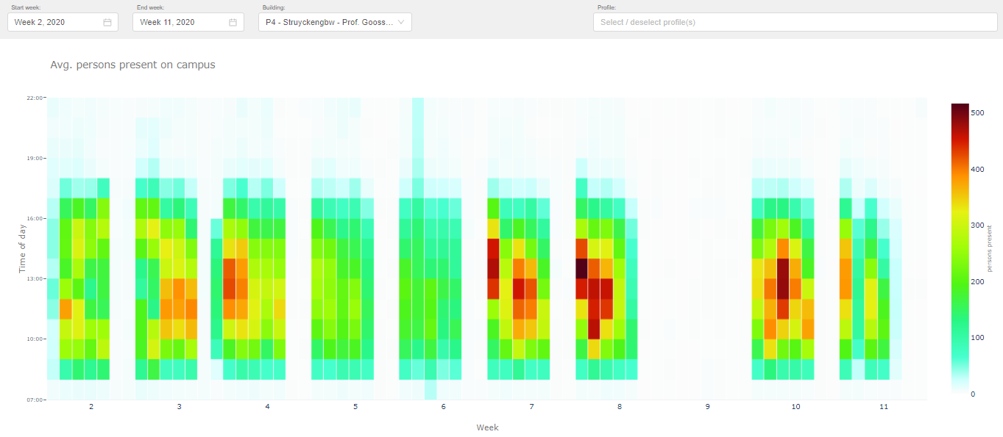
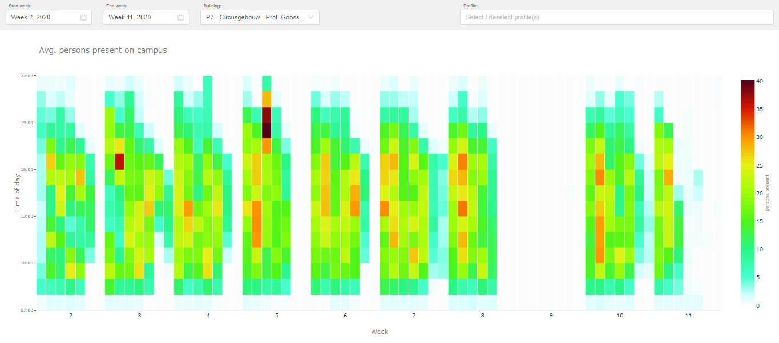
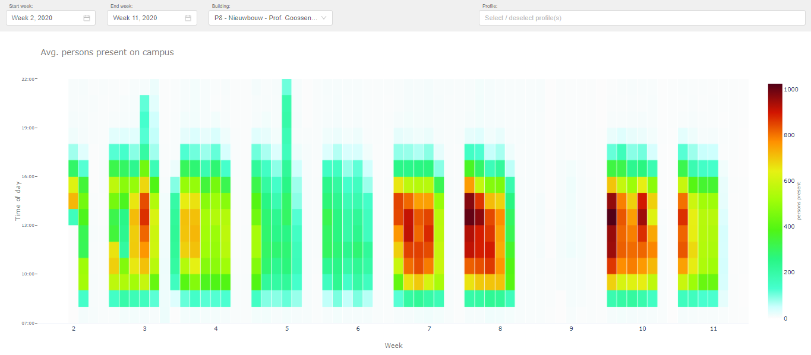
Gebouwen & Gebruikers
Campus | Gebouwcode(s) | Instituten/Diensten | Aantal ingeschreven studenten peildatum 1-10-2019 | Aantal medewerkers peildatum 1-10-2019
Stappegoor | P1 | Fontys Hogeschool Mens en Gezondheid | 396 | 31
 |  | Fontys Hogeschool HRM en Psychologie | 630 | 47
 |  | Fontys Hogeschool Pedagogiek | 826 | 78
 |  | Fontys Lerarenopleiding Tilburg | 3674 | 339
 |  | Fontys Opleidingscentrum Speciale Onderwijszorg | 145 | 10
 |  | Fontys Hogeschool Kind & Educatie | 510 | 56
 |  | FH Bedrijfsmanagement Educatie & Techniek | 201 | 3
 | P2 |  | 0
 | P3 |  | 867 | 74
 | P4 | Fontys Economische Hogeschool Tilburg | 1696 | 107
 | P7 |  | 0 | 0
 | P8 | Fontys Academy for Creative Industries | 2394 | 177
 |  | Fontys Hogeschool ICT | 551 | 25

Historie aanwezige outlets

B2C
 |  |  |  |  | Kassapassanten 18/19
 |  |  |  | Periode | Restaurant P1 | Restaurant P4
 |  |  |  | Sep | 20841 | 2938
 |  |  |  | Okt | 20275 | 4474
 |  |  |  | Nov | 13336 | 3101
 |  |  |  | Dec | 13006 | 1768
 |  |  |  | Jan | 16702 | 3180
 |  |  |  | Feb | 12345 | 2593
 |  |  |  | Mrt | 10959 | 1329
 |  |  |  | Apr | 13909 | 2705
 |  |  |  | Mei | 11503 | 2003
 |  |  |  | Jun | 2112 | 370
 |  |  |  | Jul | 939 | 122
 |  |  |  | Aug | 0 | 0

Gemiddelde besteding 18/19
Restaurant P1 | € 3.08
Restaurant P4 | € 2.77

Historie aanwezigen per gebouw (o.b.v. wifi-data)

In onderstaande tabel is weergegeven hoeveel personen er op uurbasis gemiddeld in het betreffende gebouw aanwezig waren. Deze aantallen zijn gebaseerd op anonieme wifi data die Fontys gebruikt en analyseerd om de bezetting van de gebouwen in kaart te brengen. In de legenda aan de rechter zijde zijn de kleuren in relatie tot de corresponderende aantallen voor betreffende gebouw toegevoegd. Deze aantallen dienen ter indicatie, er kunnen geen rechten aan worden ontleend.

Locatie ZP
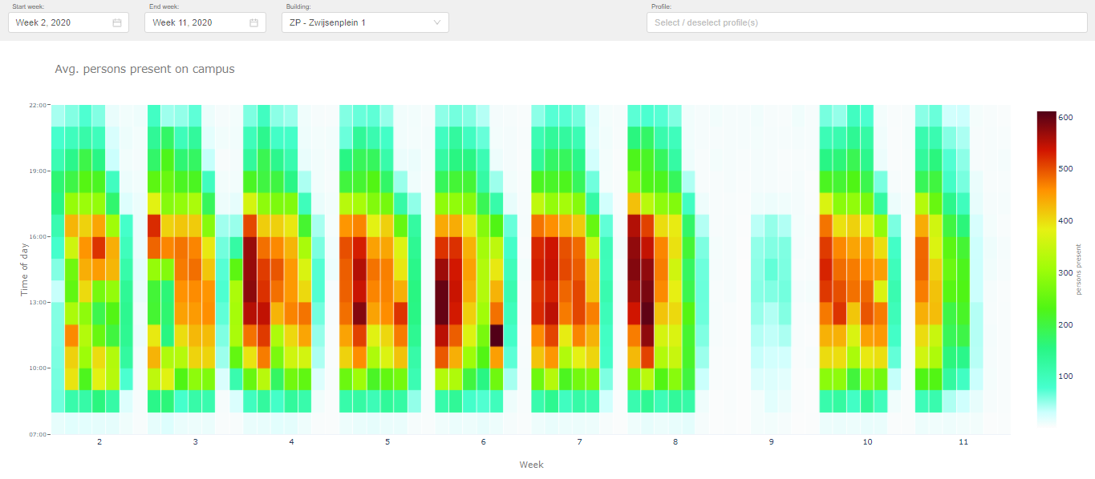
Gebouwen & Gebruikers
Campus | Gebouwcode(s) | Instituten/Diensten | Aantal ingeschreven studenten peildatum 1-10-2019 | Aantal medewerkers peildatum 1-10-2019
Tilburg | ZP | Fontys Hogeschool voor de Kunsten | 420 | 1468

Historie aanwezige outlets
B2C Kassapassanten 18/19 ZP
 |  |  |  |  | Kassapassanten 18/19
 |  |  |  | Periode | ZP
 |  |  |  | Sep | 9443
 |  |  |  | Okt | 11804
 |  |  |  | Nov | 7831
 |  |  |  | Dec | 10930
 |  |  |  | Jan | 10266
 |  |  |  | Feb | 8697
 |  |  |  | Mrt | 8885
 |  |  |  | Apr | 9347
 |  |  |  | Mei | 7428
 |  |  |  | Jun | 811
 |  |  |  | Jul | 1193
 |  |  |  | Aug | 0

Gemiddelde besteding 18/19
Restaurant ZP | € 2.50

Historie aanwezigen per gebouw (o.b.v. wifi-data)

In onderstaande tabel is weergegeven hoeveel personen er op uurbasis gemiddeld in het betreffende gebouw aanwezig waren. Deze aantallen zijn gebaseerd op anonieme wifi data die Fontys gebruikt en analyseerd om de bezetting van de gebouwen in kaart te brengen. In de legenda aan de rechter zijde zijn de kleuren in relatie tot de corresponderende aantallen voor betreffende gebouw toegevoegd. Deze aantallen dienen ter indicatie, er kunnen geen rechten aan worden ontleend.

Locatie FF
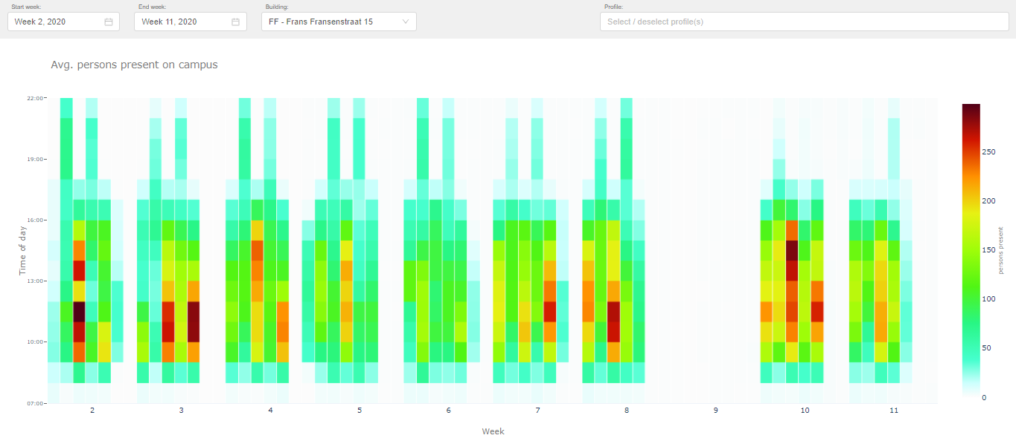
Gebouwen & Gebruikers | Gebouwen & Gebruikers
Campus | Gebouwcode(s) | Instituten/Diensten | Aantal ingeschreven studenten peildatum 1-10-2019 | Aantal medewerkers peildatum 1-10-2019
Den Bosch | FF | Fontys Hogeschool Pedagogiek | 347 | 27
 |  | Fontys Opleidingscentrum Speciale Onderwijszorg | 91 | 10
 |  | Fontys Hogeschool Kind & Educatie | 361 | 45

Historie aanwezige outlets

B2C Kassapassanten 18/19 FF
 |  |  |  |  | Kassapassanten 18/19
 |  |  |  | Periode | FF
 |  |  |  | Sep | 1273
 |  |  |  | Okt | 1575
 |  |  |  | Nov | 632
 |  |  |  | Dec | 1077
 |  |  |  | Jan | 1226
 |  |  |  | Feb | 1082
 |  |  |  | Mrt | 771
 |  |  |  | Apr | 1018
 |  |  |  | Mei | 854
 |  |  |  | Jun | 141
 |  |  |  | Jul | 89
 |  |  |  | Aug | 0

Gemiddelde besteding 18/19
Restaurant FF | € 2.78

 | Historie aanwezigen per gebouw (o.b.v. wifi-data)

 | In onderstaande tabel is weergegeven hoeveel personen er op uurbasis gemiddeld in het betreffende gebouw aanwezig waren. Deze aantallen zijn gebaseerd op anonieme wifi data die Fontys gebruikt en analyseerd om de bezetting van de gebouwen in kaart te brengen. In de legenda aan de rechter zijde zijn de kleuren in relatie tot de corresponderende aantallen voor betreffende gebouw toegevoegd. Deze aantallen dienen ter indicatie, er kunnen geen rechten aan worden ontleend.

